画面構成
メニュー

検索
登録／編集

マスター
測定マスタ

登録者
コメント
※予定

検索画面
 |  |  |  |  |  |  |  |  |  |  |  |  |  |  |  |  | 受注日 | ～
納期

顧客名 |  |  |  |  |  | 先方品番 |  |  |  |  | 製品名

性能表 | 〇作成済 〇未作成 ●全て |  |  |  |  |  |  |  |  |  |  |  |  |  | 検索

受注伝票No | 受注日 |  | 納期 |  | 顧客名 |  | 先方品番 |  | 製品名 |  | 受注数 |  | 単位 |  | 荷姿 | 荷姿名

続き
ﾛｯﾄ番号 | 性能M | 顧客向 |  | 性能表 | 印済 | 印刷日 | 編集 | 印刷 | 樹脂分 | 抗折力X | 抗折力R | 粘着点 |  | AFS.FN

 |  |  |  |  |  |  | 新規 | □

 |  |  |  |  |  |  | 新規 | □

 |  |  |  |  |  |  | 新規 | □

 |  |  |  |  |  |  |  |  |  |  | EXCEL出力 |  |  |  | 一括印刷

検索画面
登録画面

受注伝票No

登録画面
受注伝票 |  | 受注日 |  |  | 納期

 |  |  |  |  |  |  |  |  |  |  |  |  | 受注No | 受注日 | 納期 | 顧客名 | 先方品番 | 製品名 | 受注数 | 単位 | 荷姿 | 荷姿名

顧客名 |  |  |  |  |  | 先方品番

製品名 |  |  |  | 荷姿 |  |  |  | 数量 |  |  |  | [単位]

ロット番号

樹脂分 |  |  | 抗折力X |  | (?～?) |  |  | kgf/c㎡ |  |  | N/c㎡

粘着点 | (?～?) |  | 抗折力R |  | (?～?) |  |  | kgf/c㎡ |  |  | N/c㎡

m14 | (?～?)
 |  |  |  |  |  |  |  |  | 自動 |  | クリア
m18.5 | (?～?)

m26 | (?～?) |  | 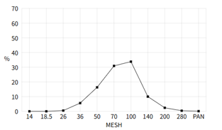 グラフエリア

m36 | (?～?)

m50 | (?～?)

m70 | (?～?)

m100 | (?～?)

m140 | (?～?)

m200 | (?～?)

m280 | (?～?)

mPAN | (?～?)

m合計 | (?～?)

AFS.FN | (?～?)

コメント |  |  |  |  |  |  |  |  |  | ▼

 |  |  |  |  |  |  | 削除 |  |  | 登録／印刷

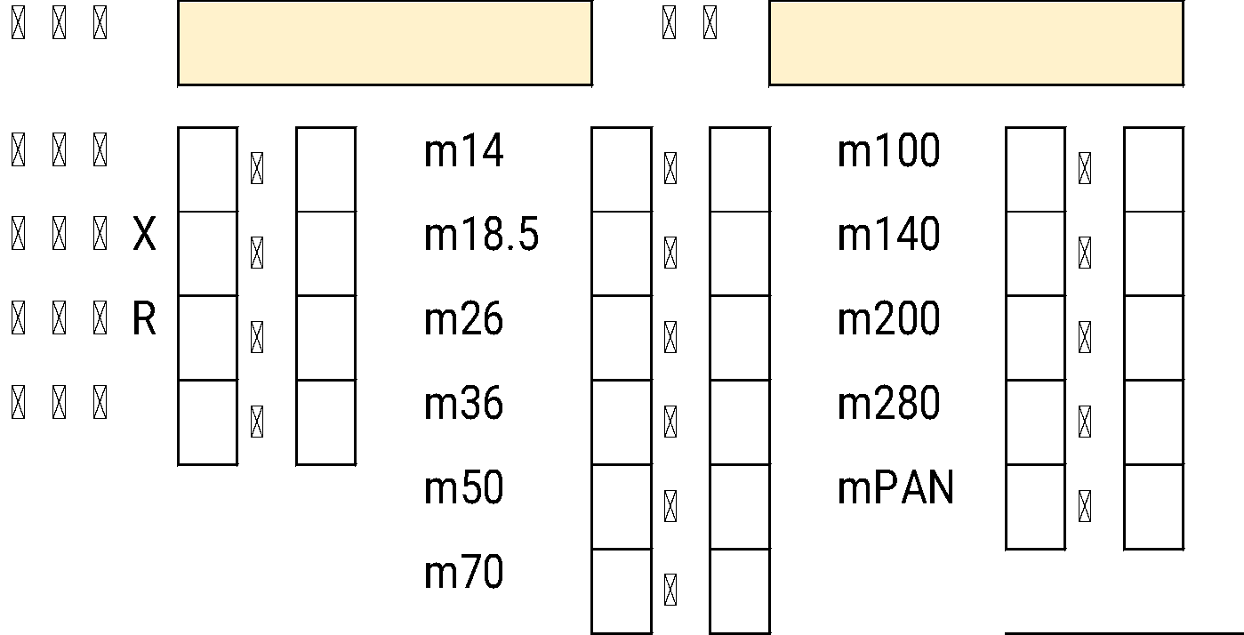
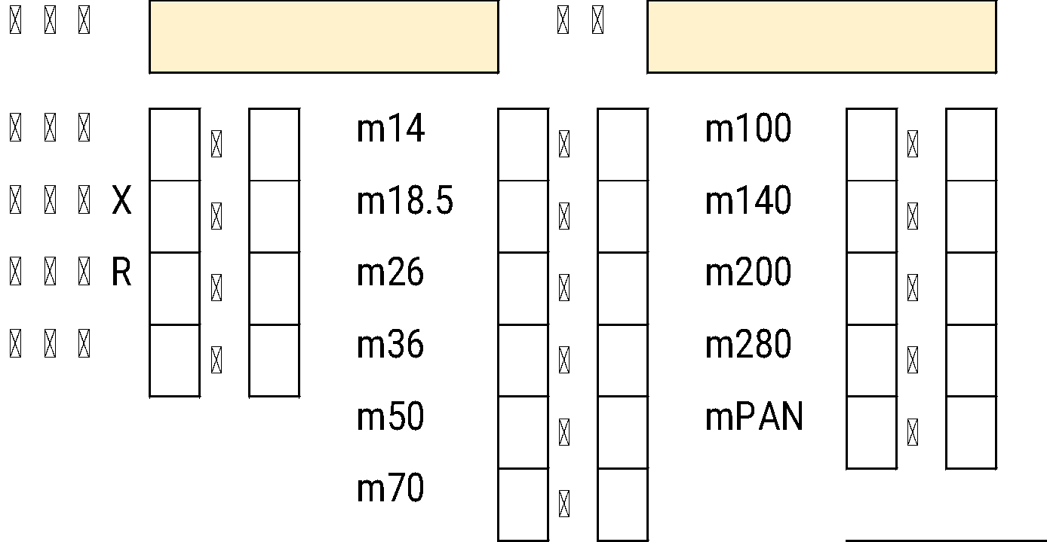

(?～?)

マスタの値を設定

マスタ編集①
製品名 |  |  |  | 検索

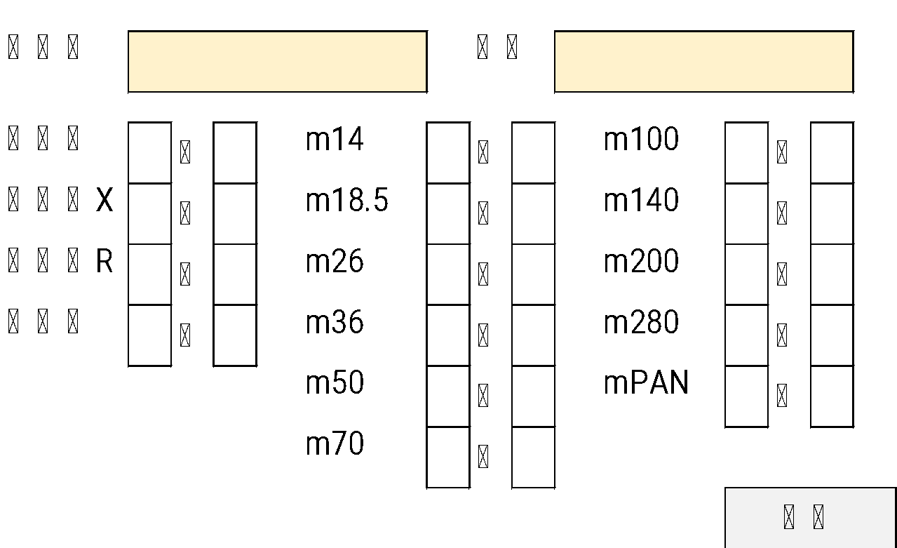
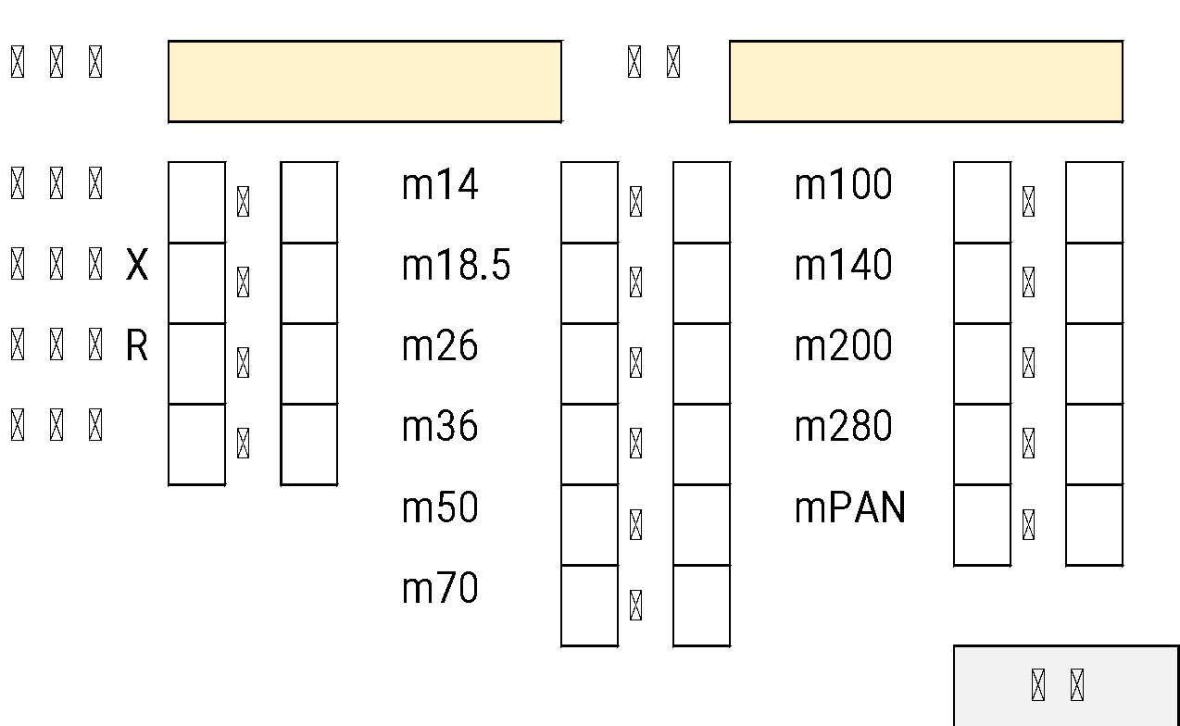
製品名 | 顧客 | 登録日 | 有無

xxx |  |  | ● |  | 製品名 |  |  |  |  | 顧客

xxx |  |  | ●
 |  |  |  |  | 樹脂分 | ～ | m14 |  |  | ～ | m100 |  | ～
xxx
 |  |  |  |  | 抗折力X | ～ | m18.5 |  |  | ～ | m140 |  | ～
xxx
 |  |  |  |  | 抗折力R | ～ | m26 |  |  | ～ | m200 |  | ～
xxx
 |  |  |  |  | 粘着点 | ～ | m36 |  |  | ～ | m280 |  | ～
xxx
 |  |  |  |  |  |  | m50 |  |  | ～ | mPAN |  | ～
xxx
 |  |  |  |  |  |  | m70 |  |  | ～
xxx
 |  |  |  |  |  |  |  |  |  |  |  | 登録
xxx

xxx

xxx

xxx

xxx

xxx

xxx

xxx
 |  |  |  | 削除
xxx

xxx

オービックの先方品番マスタ
を参照

 |  |  |  |  |  |  |  | に | 複写

マスタDATA①
T0000MS_UserHinban
先方品番マスタ
取引先CD
先方品番マスタ
品番+取引先CD
品番 LIke '11-%'
性能値マスタ
・抵抗力X/R
・粘着店
・Mesh
T0000MS_TorS
取引先マスタ

【品番マスタ】
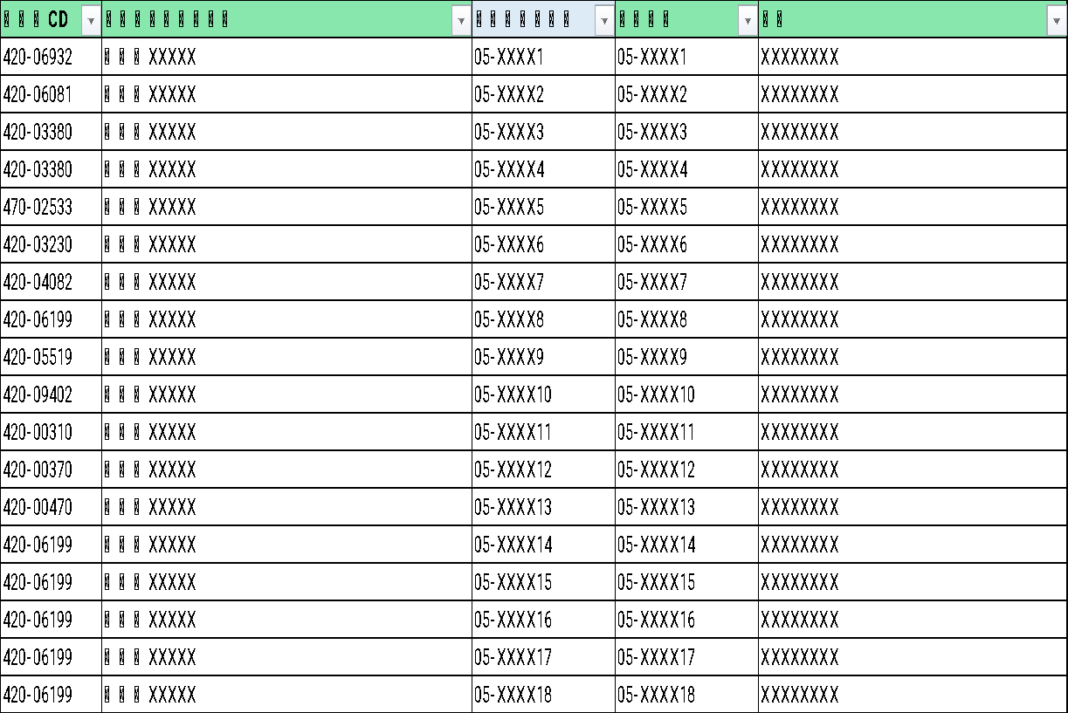
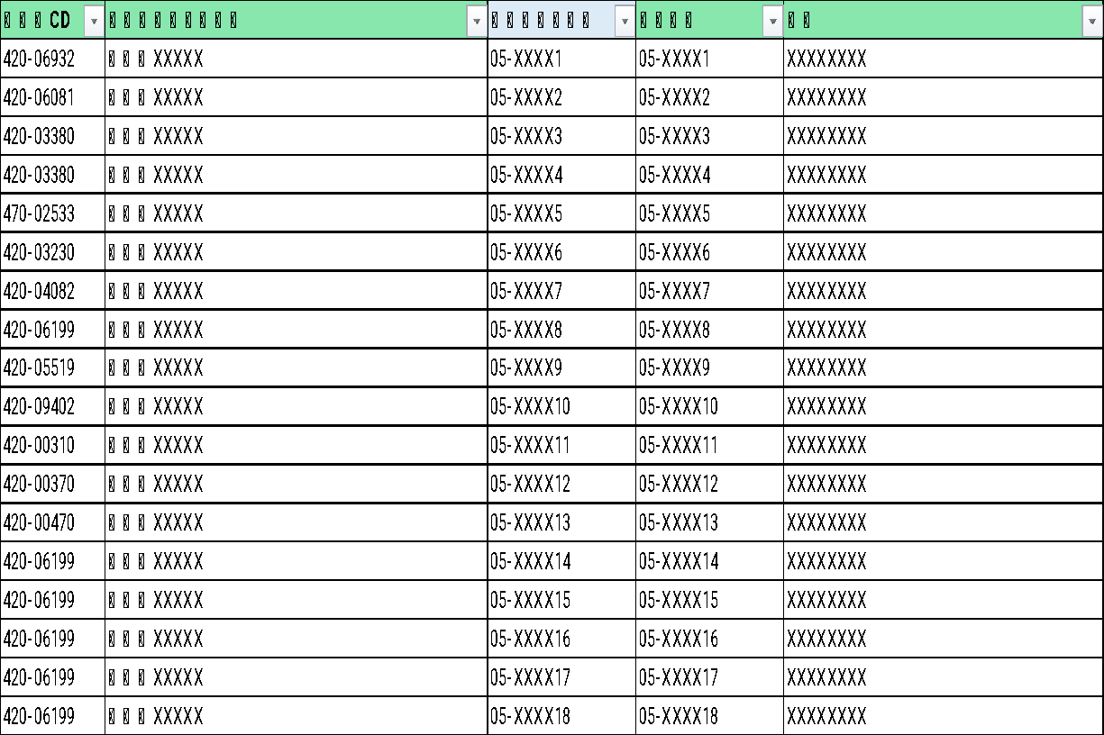
 | SELECT
 | A.TorSCD,
 | B.TorSSNM,
 | A.ItemCD,
 | A.UserHinban,
 | A.UserHinmei
 | FROM T0000MS_UserHinban A
 | LEFT JOIN T0000MS_TorS B ON B.TorSCD = A.TorSCD
 | WHERE
 | (UserHinban LIKE '05-%' OR UserHinban LIKE '11-%' OR UserHinban LIKE '16-%')
 | ORDER BY ItemCD

自動入力ロジック
⑤
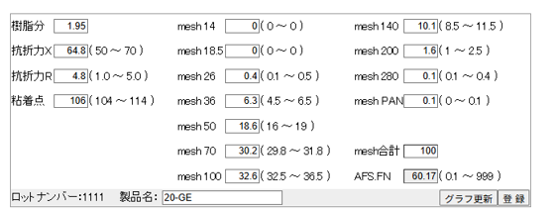
①
②
 |  |  |  |  |  |  |  |  |  |  |  |  |  |  |  |  |  |  | PRODUCT | NUM | MIN | MAX | NM | ENUM | SELECT
 |  |  |  |  |  |  |  |  |  |  |  |  |  |  |  |  |  |  | 20-GE | 10 | 1.95 | 0 | 樹脂分 | 0 | A.*,
 |  |  |  |  |  |  |  |  |  |  |  |  |  |  |  |  |  |  | 20-GE | 20 | 50 | 70 | 抗折力X | 0 | B.NM,
③
 |  |  |  |  |  |  |  |  |  |  |  |  |  |  |  |  |  |  | 20-GE | 30 | 1 | 5 | 抗折力R | 0 | B.ENUM
④
 |  |  |  |  |  |  |  |  |  |  |  |  |  |  |  |  |  |  | 20-GE | 40 | 104 | 114 | 粘着点 | 0 | FROM SI_SEINOUMST A
 |  |  |  |  |  |  |  |  |  |  |  |  |  |  |  |  |  |  | 20-GE | 50 | 0 | 0 | m14 | 1 | LEFT JOIN SI_CODEMST B
 |  |  |  |  |  |  |  |  |  |  |  |  |  |  |  |  |  |  | 20-GE | 60 | 0 | 0 | m18.5 | 1 | ON B.ID = A.NUM AND B.KBN = 'A'
⑥
 |  |  |  |  |  |  |  |  |  |  |  |  |  |  |  |  |  |  | 20-GE | 70 | 0.1 | 0.5 | m26 | 1 | WHERE PRODUCT = '20-GE'
⑦
 |  |  |  |  |  |  |  |  |  |  |  |  |  |  |  |  |  |  | 20-GE | 80 | 4.5 | 6.5 | m36 | 1 | ORDER BY A.NUM
 |  |  |  |  |  |  |  |  |  |  |  |  |  |  |  |  |  |  | 20-GE | 90 | 16 | 19 | m50 | 1
 |  |  |  |  |  |  |  |  |  |  |  |  |  |  |  |  |  |  | 20-GE | 100 | 29.8 | 31.8 | m70 | 1
 |  |  |  |  |  |  |  |  |  |  |  |  |  |  |  |  |  |  | 20-GE | 110 | 32.5 | 36.5 | m100 | 1
 |  |  | NUM |  |  |  |  |  |  |  |  |  |  |  |  |  |  |  | 20-GE | 120 | 8.5 | 11.5 | m140 | 1
① | 樹脂分 |  | 10 | MIN ～MAX間でランダム |  |  |  |  |  |  |  |  |  |  |  |  |  |  | 20-GE | 130 | 1 | 2.5 | m200 | 1
② | 抗折力X |  | 20 | MIN ～MAX間でランダム |  |  |  |  |  |  |  |  |  |  |  |  |  |  | 20-GE | 140 | 0.1 | 0.4 | m280 | 1
③ | 抗折力R |  | 30 | MIN ～MAX間でランダム |  |  |  |  |  |  |  |  |  |  |  |  |  |  | 20-GE | 150 | 0 | 0.1 | mPAN | 1
④ | 粘着点 |  | 40 | MIN ～MAX間でランダム |  |  |  |  |  |  |  |  |  |  |  |  |  |  | 20-GE | 160 | 0 | 0 | AFS.FN | 0
⑤ | ＊ |  | 50～150 |  | MIN ～MAX間でランダム
⑥ |  | mesh合計 |  | ⑤の合計 |  | 必ず100とする
⑦ | ((mesh 14 *7) + (mesh 18.5 *10) + (mesh 26 *20) + (mesh 36 *30) + (mesh 50 *40) + (mesh 70 *50) + (mesh 100 *70) + (mesh 140 *100) + (mesh 200 *140) + (mesh 280 *200) + (mesh PAN *300)) / 100

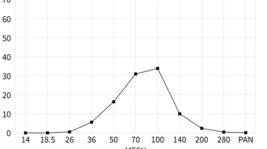
⑤データ作成ルール（データ自動作成） |  |  |  |  |  |  |  |  |  |  |  |  |  |  |  |  |  |  |  | データ例
 |  |  |  |  |  |  |  |  |  |  |  |  |  |  |  |  |  |  |  |  |  | 倍率 | AFS.FN
・ | 右肩上がりから |  |  |  |  |  |  |  |  |  |  |  |  |  |  |  |  |  |  |  | 0 | 7 | 0
 | 左下がりのデータとする |  |  |  |  |  |  |  |  |  |  |  |  |  |  |  |  |  |  |  | 0 | 10 | 0
 |  |  |  |  |  |  |  |  |  |  |  |  |  |  |  |  |  |  |  |  | 0.4 | 20 | 8
 |  |  |  |  |  |  |  |  |  |  |  |  |  |  |  |  |  |  |  |  | 6.3 | 30 | 189
 |  |  |  |  |  |  |  |  |  |  |  |  |  |  |  |  |  |  |  |  | 18.6 | 40 | 744
 |  |  |  |  |  |  |  |  |  |  |  |  |  |  |  |  |  |  |  |  | 30.2 | 50 | 1510
 |  |  |  |  |  |  |  |  |  |  |  |  |  |  |  |  |  |  |  |  | 32.6 | 70 | 2282
 |  |  |  |  |  |  |  |  |  |  |  |  |  |  |  |  |  |  |  |  | 10.1 | 100 | 1010
 |  |  |  |  |  |  |  |  |  |  |  |  |  |  |  |  |  |  |  |  | 1.6 | 140 | 224
 |  |  |  |  |  |  | ・ | 値の合計＝100 ⑥ |  |  |  |  |  |  |  |  |  |  |  |  | 0.1 | 200 | 20
 |  |  |  |  |  |  |  |  |  |  |  |  |  |  |  |  |  |  |  |  | 0.1 | 300 | 30
 | データ作成ロジック |  |  |  |  |  |  |  |  |  |  |  |  |  |  |  |  |  |  |  | 100 |  | 60.17
 | ・ | MINが最大を除いたデータの和が 最大値のMIN～MAXになるまで繰り返す
 | ・ | 最大50回までとする。（永久ループ回避）
 | ・ | 50回目の値を画面にセット。

 |  |  |  |  |  |  |  |  | MIN | MAX |  | ➡ |  |  | MIN | MAX
 |  | MIN最大値 |  |  |  |  | m14 | 50 | 0 | 0 | B |  | m14 | 50 | 0 | 0 | B | MINが最小から
 |  | 32.5～36.5 |  |  |  |  | m18.5 | 60 | 0 | 0 | B |  | m18.5 | 60 | 0 | 0 | B | 処理した方が分かりやすい
 |  | MIN最大値を除外 |  |  |  |  | m26 | 70 | 0.1 | 0.5 | B |  | mPAN | 150 | 0 | 0.1 | B
100
 |  | した和 |  |  |  |  | m36 | 80 | 4.5 | 6.5 | B |  | m26 | 70 | 0.1 | 0.5 | B
 |  | 63.5～67.5 |  |  |  |  | m50 | 90 | 16 | 19 | B |  | m280 | 140 | 0.1 | 0.4 | B
 |  |  |  |  |  |  | m70 | 100 | 29.8 | 31.8 | B |  | m200 | 130 | 1 | 2.5 | B
 |  |  |  |  |  |  | m100 | 110 | 32.5 | 36.5 | A |  | m36 | 80 | 4.5 | 6.5 | B
 |  | 32.5+67.5=100 |  |  |  |  | m140 | 120 | 8.5 | 11.5 | B |  | m140 | 120 | 8.5 | 11.5 | B
 |  | 36.5+63.5=100 |  |  |  |  | m200 | 130 | 1 | 2.5 | B |  | m50 | 90 | 16 | 19 | B
 |  |  |  |  |  |  | m280 | 140 | 0.1 | 0.4 | B |  | m70 | 100 | 29.8 | 31.8 | B
 |  |  |  |  |  |  | mPAN | 150 | 0 | 0.1 | B |  | m100 | 110 | 32.5 | 36.5 | A

